Organisation projets
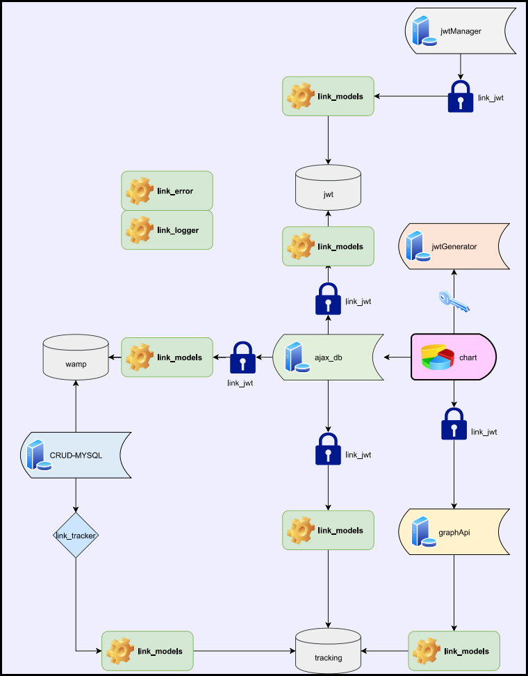
Name | Description | Port
ajax_db | Permet de repondre a des requetes sql de facon tres simpliste | 3002
CRUD-Mysql | Utiliser lors du tracking => test | 3000
graphApi | Creer les data necessaire pour visualiser un tracking | 3001
jwtGenerator | Genere des jwt pour acceder aux differents projet | 3003
jwtManager | Permet de gerrer les comptes jwt | 3004
link_error | [En construction] Gerre les differentes exceptions
link_jwt | Middleware pour check les jwt
link_logger | Personal logger utilisant winston
link_models | Recapitule les databases utilises dans les projets
link_tracker | Middleware qui genere des tracking sur un site
chart | Affiche les resultats (view) Projet test | wamp

